Лист1
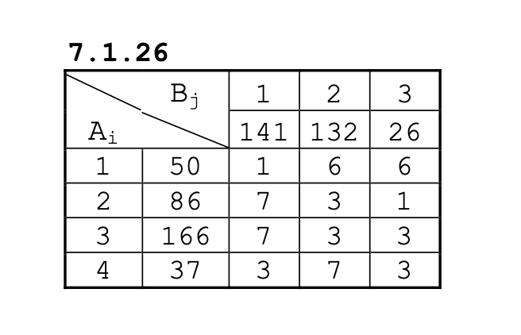
 | Премечания |  |  |  | Ограничения |  | Предложение
 |  | B1 | B2 | B3 | Лев. часть | Знаки | Прав. Часть | Невывезенный груз
 | A1 | 50 | 0 | 0 | 50 | <= | 50 | 0
 | A2 | 0 | 60 | 26 | 86 | <= | 86 | 0
 | A3 | 54 | 72 | 0 | 126 | <= | 166 | 40
 | A4 | 37 | 0 | 0 | 37 | <= | 37 | 0
Ограничения | Лев. Часть | 141 | 132 | 26 |  |  | 339
 | Знаки | = | = | = |  |  | ц.ф
Спрос | Прав. Часть | 141 | 132 | 26 | 299 |  | 961
 | Неудовлетворённый спрос | 0 | 0 | 0

 | тарифы | B1 | B2 | B3
 | A1 | 1 | 6 | 6
 | A2 | 7 | 3 | 1
 | A3 | 7 | 3 | 3
 | A4 | 3 | 7 | 3

Лист2
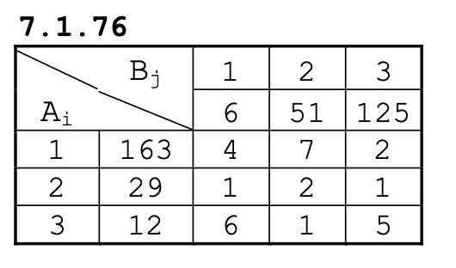
 | Премечания |  |  |  | Ограничения |  | Предложение
 |  | B1 | B2 | B3 | Лев. часть | Знаки | Прав. Часть | Невывезенный груз
 | A1 | 6 | 10 | 125 | 141 | <= | 163 | 22
 | A2 | 0 | 29 | 0 | 29 | <= | 29 | 0
 | A3 | 0 | 12 | 0 | 12 | <= | 12 | 0

Ограничения | Лев. Часть | 6 | 51 | 125 |  |  | 204
 | Знаки | = | = | = |  |  | ц.ф
Спрос | Прав. Часть | 6 | 51 | 125 | 182 |  | 414
 | Неудовлетворённый спрос | 0 | 0 | 0

 | тарифы | B1 | B2 | B3
 | A1 | 4 | 7 | 2
 | A2 | 1 | 2 | 1
 | A3 | 6 | 1 | 5

Лист3
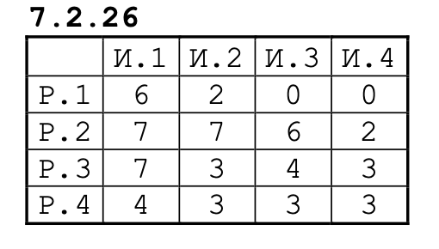
 | И.1 | И.2 | И.3 | И.4
Р.1 | 6 | 2 | 0 | 0
Р.2 | 7 | 7 | 6 | 2
Р.3 | 7 | 3 | 4 | 3
Р.4 | 4 | 3 | 3 | 3

 |  |  |  |  | Лев. часть | Знаки | Прав. Часть
 | 1 | 0 | 0 | 0 | 1 | = | 1
 | 0 | 1 | 0 | 0 | 1 | = | 1
 | 0 | 0 | 1 | 0 | 1 | = | 1
 | 0 | 0 | 0 | 1 | 1 | = | 1
Лев. часть | 1 | 1 | 1 | 1
Знаки | = | = | = | = |  |  | ц.ф
Прав. Часть | 1 | 1 | 1 | 1 |  |  | 20

Лист4
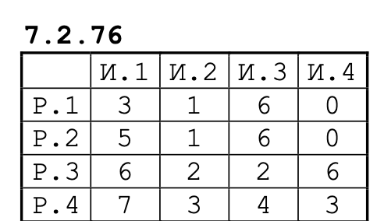
 | И.1 | И.2 | И.3 | И.4
Р.1 | 3 | 1 | 6 | 0
Р.2 | 5 | 1 | 6 | 0
Р.3 | 6 | 2 | 2 | 6
Р.4 | 7 | 3 | 4 | 3

 |  |  |  |  | Лев. часть | Знаки | Прав. Часть
 | 0 | 0 | 1 | 0 | 1 | = | 1
 | 1 | 0 | 0 | 0 | 1 | = | 1
 | 0 | 0 | 0 | 1 | 1 | = | 1
 | 0 | 1 | 0 | 0 | 1 | = | 1
Лев. часть | 1 | 1 | 1 | 1
Знаки | = | = | = | = |  |  | ц.ф
Прав. Часть | 1 | 1 | 1 | 1 |  |  | 20

